报关单
 |  | 中华人民共和国海关出口货物报关单
 |  | 预录入编号： 海关编号： 页码/页数：1/2
 |  | 境内发货人 (91320582MA1WTXRWXK) |  |  | 出境关别 |  |  | 出口日期 |  | 申报日期 | 备案号
 |  | 苏州工成商通贸易有限公司
 |  | 境外收货人 |  |  | 运输方式 （2） |  |  | 运输工具名称及航次号 |  | 提运单号
 |  | 0 |  |  | 水路运输
 |  | 生产销售单位 (91320582MA1WTXRWXK) |  |  | 监管方式 （0110） |  |  | 征免性质 (101) |  | 许可证号
 |  | 苏州工成商通贸易有限公司 |  |  | 一般贸易 |  |  | 一般征税
 |  | 合同协议号 |  |  | 贸易国（地区） |  |  | 运抵国（地区） |  | 指运港 | 离境口岸
 |  | 0 |  |  | 0 |  |  | 0 |  | 0 | 0
 |  | 包装种类 |  |  | 件数 | 毛重（千克） |  | 净重(千克) | 成交方式 | 运费 | 保费 | 杂费
 |  | 0 |  |  | 0 | 0.0 |  | 0.0 | 0 | $0.00 | $0.00

 |  | 随附单证及编号
 |  | 标记唛码及备注 N/M
 |  | 0

 |  | 项号 | 商品编号 | 商品名称及规格型号 |  | 数量及单位 |  | 单价/总价/币制 | 原产国(地区) | 最终目的国（地区） | 境内货源地 | 征免
 |  | 1 | 0 | 0 |  | 0 | 千克 | 0.000 | 中国 | 0 | 0 | 照章征税
 |  |  | 0 | 0 |  | 0 | 0 | 0.00 | (142)
 |  |  |  |  |  |  |  | 美元 |  |  | 0
 |  | 2 | 0 | 0 |  | 0 | 千克 | 0.000 | 中国 | 0 | 0 | 照章征税
 |  |  | 0 | 0 |  | 0 | 0 | 0.00 | (142)
 |  |  |  |  |  |  |  | 美元 |  |  | 0
 |  | 3 | 0 | 0 |  | 0 | 千克 | 0.000 | 中国 | 0 | 0 | 照章征税
 |  |  | 0 | 0 |  | 0 | 0 | 0.00 | (142)
 |  |  |  |  |  |  |  | 美元 |  |  | 0
 |  | 4 | 0 | 0 |  | 0 | 千克 | 0.000 | 中国 | 0 | 0 | 照章征税
 |  |  | 0 | 0 |  | 0 | 0 | 0.00 | (142)
 |  |  |  |  |  |  |  | 美元 |  |  | 0
 |  | 5 | 0 | 0 |  | 0 | 千克 | 0.000 | 中国 | 0 | 0 | 照章征税
 |  |  | 0 | 0 |  | 0 | 0 | 0.00 | (142)
 |  |  |  |  |  |  |  | 美元 |  |  | 0
 |  | 6 | 0 | 0 |  | 0 | 千克 | 0.000 | 中国 | 0 | 0 | 照章征税
 |  |  | 0 | 0 |  | 0 | 0 | 0.00 | (142)
 |  |  |  |  |  |  |  | 美元 |  |  | 0
 |  | 特殊关系确认：无 价格影响确认：无 支付特许权使用费确认：无 自报自缴：
 |  | 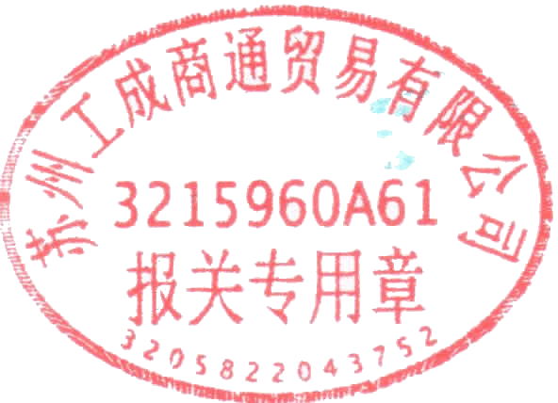 报关人员 报关人员证号 电话 兹申明对以上内容承担如实申报、依法纳税之法律责任 申报单位 申报单位（签章） |  |  |  |  |  |  |  | 海关批注及签章

 |  | 预录入编号： 海关编号： 页码/页数：2/2
 |  | 项号 | 商品编号 | 商品名称及规格型号 |  | 数量及单位 |  | 单价/总价/币制 | 原产国(地区) | 最终目的国（地区） | 境内货源地 | 征免
 |  | 7 | 0 | 0 |  | 0 | 千克 | 0.000 | 中国 | 0 | 0 | 照章征税
 |  |  | 0 | 0 |  | 0 | 0 | 0.00 | (142)
 |  |  |  |  |  |  |  | 美元 |  |  | 0
 |  | 8 | 0 | 0 |  | 0 | 千克 | 0.000 | 中国 | 0 | 0 | 照章征税
 |  |  | 0 | 0 |  | 0 | 0 | 0.00 | (142)
 |  |  |  |  |  |  |  | 美元 |  |  | 0
 |  | 9 | 0 | 0 |  | 0 | 千克 | 0.000 | 中国 | 0 | 0 | 照章征税
 |  |  | 0 | 0 |  | 0 | 0 | 0.00 | (142)
 |  |  |  |  |  |  |  | 美元 |  |  | 0
 |  | 10 | 0 | 0 |  | 0 | 千克 | 0.000 | 中国 | 0 | 0 | 照章征税
 |  |  | 0 | 0 |  | 0 | 0 | 0.00 | (142)
 |  |  |  |  |  |  |  | 美元 |  |  | 0
 |  | 11 | 0 | 0 |  | 0 | 千克 | 0.000 | 中国 | 0 | 0 | 照章征税
 |  |  | 0 | 0 |  | 0 | 0 | 0.00 | (142)
 |  |  |  |  |  |  |  | 美元 |  |  | 0
 |  | 12 | 0 | 0 |  | 0 | 千克 | 0.000 | 中国 | 0 | 0 | 照章征税
 |  |  | 0 | 0 |  | 0 | 0 | 0.00 | (142)
 |  |  |  |  |  |  |  | 美元 |  |  | 0
 |  | 13 | 0 | 0 |  | 0 | 千克 | 0.000 | 中国 | 0 | 0 | 照章征税
 |  |  | 0 | 0 |  | 0 | 0 | 0.00 | (142)
 |  |  |  |  |  |  |  | 美元 |  |  | 0
 |  | 14 | 0 | 0 |  | 0 | 千克 | 0.000 | 中国 | 0 | 0 | 照章征税
 |  |  | 0 | 0 |  | 0 | 0 | 0.00 | (142)
 |  |  |  |  |  |  |  | 美元 |  |  | 0
 |  | 15 | 0 | 0 |  | 0 | 千克 | 0.000 | 中国 | 0 | 0 | 照章征税
 |  |  | 0 | 0 |  | 0 | 0 | 0.00 | (142)
 |  |  |  |  |  |  |  | 美元 |  |  | 0
 |  | 特殊关系确认：无 价格影响确认：无 支付特许权使用费确认：无 自报自缴：
 |  | 报关人员 报关人员证号 电话 兹申明对以上内容承担如实申报、依法纳税之法律责任 申报单位 申报单位（签章） |  |  |  |  |  |  |  | 海关批注及签章

^- | t_order_commodity_1 | t_commodity_3 | t_commodity_4 | t_commodity_15 | t_commodity_16 | t_commodity_20 |  |  | t_customer_8 | t_commodity_30 | t_supplier_14 | t_supplier_15 | end
 | 料号 | 海关编码 | 扩展码 | 商品名称 | 规格型号 | 单位2 |  |  | 最终目的国（地区） | 供应商编号 | 境内货源地 | 境内货源地代码

